MOBILON
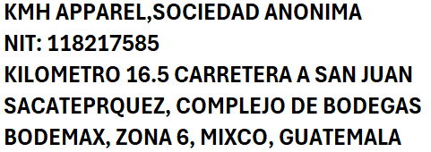
PO #
PROVEEDOR |  | SUMINISTROS ARYEL
FECHA DE PO:
NECESITO LA PRODUCCION:

ITEM # | DESCRIPTION | STYLE | COLOR | TOTAL QTY ORDER | U/PRICE | AMOUNT
 | MOBILON TAPE |  | CLEAR |  | $0.0065 | $0.00
TOTAL |  |  |  | 0 |  | $0.00

